Kennzahlen Q2 & 1-6 2026
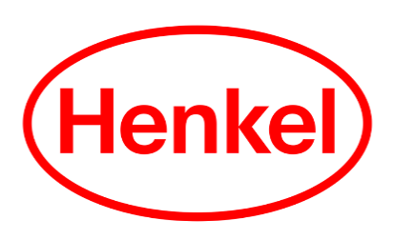
Kennzahlen 2. Quartal 2026 und 1-6 2026

 | Umsatz |  | EBIT | EBIT-Marge
in Mio. Euro | Q2 | 1-6 | 1-6 | 1-6

Adhesive Technologies
2026 | 2,908 | 5,534 | 901 | 16.3%
2025 | 2,701 | 5,416 | 901 | 16.6%
organisches Wachstum | 7.4% | 4.5% | - | -
2026 bereinigt1) | - | - | 982 | 17.7%
2025 bereinigt1) | - | - | 931 | 17.2%
Consumer Brands
2026 | 2,448 | 4,733 | 643 | 13.6%
2025 | 2,422 | 4,907 | 725 | 14.8%
organisches Wachstum | 1.6% | 1.7% | - | -
2026 bereinigt1) | - | - | 724 | 15.3%
2025 bereinigt1) | - | - | 748 | 15.3%
Henkel
2026 | 5,396 | 10,348 | 1,424 | 13.8%
2025 | 5,160 | 10,402 | 1,541 | 14.8%
organisches Wachstum | 4.7% | 3.2% | - | -
2026 bereinigt1) | - | - | 1,620 | 15.7%
2025 bereinigt1) | - | - | 1,614 | 15.5%

 | 1-6 | 1-6 | Veränd.
 | 2025 | 2026
Ergebnis je Vorzugsaktie in Euro | 2.66 | 2.44 | -8.3%
Bereinigtes1) Ergebnis je Vorzugsaktie in Euro | 2.81 | 2.86 | 1.8%
bei konstanten Wechselkursen |  |  | 7.1%

Alle Werte sind jeweils für sich kaufmännisch gerundet; bei der Addition der Werte kann es daher zu Abweichungen von den angegebenen Summen kommen.
1) Bereinigt um einmalige Aufwendungen und Erträge sowie Restrukturierungsaufwendungen

Henkel AG & Co. KGaA

